女子
松戸トレセン（女子）ウェア注文書 |  |  | 申込日 |  | 女子
 |  |  | チーム名 |  | お名前

No. | 品目 | 色 | サイズ | 価格(税込) | 数量 | 金額
例 | トレーニングシャツ（緑ロゴ） | ネイビー | 150 | ¥1,700 | 3 | ¥5,100
1 | トレーニングシャツ（緑ロゴ） | ネイビー | 130 | ¥1,700
2 | トレーニングシャツ（緑ロゴ） | ネイビー | 140 | ¥1,700
3 | トレーニングシャツ（緑ロゴ） | ネイビー | 150 | ¥1,700
4 | トレーニングシャツ（緑ロゴ） | ネイビー | S | ¥1,700
5 | トレーニングシャツ（緑ロゴ） | ネイビー | M | ¥1,700
6 | トレーニングシャツ（緑ロゴ） | ネイビー | L | ¥1,700
7 | ゲームパンツ（紺） | ネイビー | 130 | ¥2,200 |  |  | 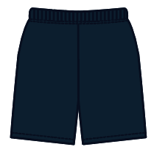
8 | ゲームパンツ（紺） | ネイビー | 140 | ¥2,200
9 | ゲームパンツ（紺） | ネイビー | 150 | ¥2,200
10 | ゲームパンツ（紺） | ネイビー | 160 | ¥2,200
11 | ゲームパンツ（紺） | ネイビー | S | ¥2,400
12 | ゲームパンツ（紺） | ネイビー | M | ¥2,400
13 | ゲームパンツ（紺） | ネイビー | L | ¥2,400
14 | ゲームパンツ（黒） | ブラック | 130 | ¥2,200 |  |  | 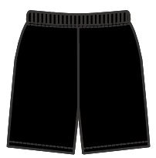
15 | ゲームパンツ（黒） | ブラック | 140 | ¥2,200
16 | ゲームパンツ（黒） | ブラック | 150 | ¥2,200
17 | ゲームパンツ（黒） | ブラック | 160 | ¥2,200
18 | ゲームパンツ（黒） | ブラック | S | ¥2,400
19 | ゲームパンツ（黒） | ブラック | M | ¥2,400
20 | ゲームパンツ（黒） | ブラック | L | ¥2,400
21 | ソックス（緑） 無地柄 | グリーン | 19~21 | ¥900
22 | ソックス（緑） 無地柄 | グリーン | 22~24 | ¥900
23 | ソックス（緑） 無地柄 | グリーン | 25~27 | ¥900
24 | ソックス（白） 無地柄 | ホワイト | 19~21 | ¥900
25 | ソックス（白） 無地柄 | ホワイト | 22~24 | ¥900
26 | ソックス（白） 無地柄 | ホワイト | 25~27 | ¥900
 |  |  |  |  |  | ¥0
 | ※各カテゴリースタッフにお渡しください。 |  |  |  |  |  | 改定 2024.03.31
 |  |  |  |  | 受付日

